行政事業レビューシート
※平成３１年以降の表記は、新元号に読み替えることとする。
 |  |  |  |  |  |  |  |  |  |  |  |  |  |  |  |  |  |  |  | 事業番号 |  |  |  |  |  |  | 0066
平成３１年度行政事業レビューシート |  |  |  |  |  |  |  |  |  |  |  |  |  |  |  |  |  |  | （ | 文部科学省 |  |  |  |  |  |  |  |  |  | ）
事業名 |  | スーパーグローバルハイスクール |  |  |  |  |  |  |  |  |  | 担当部局庁 |  |  |  |  | 初等中等教育局 |  |  |  |  |  |  |  | 作成責任者
事業開始年度 |  | 平成２６年度 |  |  |  | 事業終了 （予定）年度 |  |  |  | 平成３２年度 |  | 担当課室 |  |  |  |  | 参事官（高校担当） |  |  |  |  |  |  |  | 参事官（高校担当）田村真一
会計区分 |  | 一般会計
根拠法令 （具体的な 条項も記載） |  | - |  |  |  |  |  |  |  |  |  | 関係する 計画、通知等 |  |  |  |  | 安倍総理「成長戦略第２弾スピーチ」（平成25年5月17日）、教育再生実行会議第三次提言（平成25年5月28日）、第三期教育振興基本計画（平成30年6月15日閣議決定）、日本再興戦略（平成25年6月14日閣議決定）
主要政策・施策 |  | 子ども・若者育成支援 |  |  |  |  |  |  |  |  |  | 主要経費 |  |  |  |  | 文教及び科学振興
事業の目的 （目指す姿を簡潔に。3行程度以内） |  | 急速にグローバル化が加速する現状を踏まえ、社会課題に対する関心と深い教養に加え、コミュニケーション能力、問題解決力等の国際的素養を身に付け、将来、国際的に活躍できるグローバル・リーダーを高等学校段階から育成する。
事業概要 （5行程度以内。別添可） |  | 国際化を進める国内の大学を中心に、企業、国際機関等と連携を図り、グローバルな社会課題を発見・解決できる人材や、グローバルなビジネスで活躍できる人材の育成に取り組む高等学校等を「スーパーグローバルハイスクール」に指定し、質の高いカリキュラムの開発・実践やその体制整備を進める。
実施方法 |  | 委託・請負
予算額・ 執行額 （単位:百万円） |  |  |  |  |  |  |  | 28年度 |  |  | 29年度 |  |  |  |  | 30年度 |  |  |  |  | 31年度 |  |  |  |  | 32年度要求
 |  | 予算の状況 |  | 当初予算 |  |  |  | 1,052 |  |  | 869 |  |  |  |  | 843 |  |  |  |  | 424
 |  |  |  | 補正予算 |  |  |  | - |  |  | - |  |  |  |  | - |  |  |  |  | -
 |  |  |  | 前年度から繰越し |  |  |  | - |  |  | - |  |  |  |  | - |  |  |  |  | -
 |  |  |  | 翌年度へ繰越し |  |  |  | - |  |  | - |  |  |  |  | - |  |  |  |  | -
 |  |  |  | 予備費等 |  |  |  | - |  |  | - |  |  |  |  | - |  |  |  |  | -
 |  |  |  | 計 |  |  |  | 1,052 |  |  | 869 |  |  |  |  | 843 |  |  |  |  | 424 |  |  |  |  | 0
 |  | 執行額 |  |  |  |  |  | 1,051 |  |  | 869 |  |  |  |  | 844
 |  | 執行率（％） |  |  |  |  |  | 100% |  |  | 100% |  |  |  |  | 100%
 |  | 当初予算＋補正予算に対する執行額の割合（％） |  |  |  |  |  | 100% |  |  | 100% |  |  |  |  | 100%
平成31・32年度 予算内訳 （単位：百万円） |  | 歳出予算目 |  |  |  |  |  | 31年度当初予算 |  |  | 32年度要求 |  |  |  |  | 主な増減理由
 |  | 初等中等教育振興事業委託費 |  |  |  |  |  | 421 |  |  |  |  |  |  |  | ※金額は単位未満四捨五入して記載していることから、合計が一致しない場合がある
 |  | 諸謝金 |  |  |  |  |  | 1
 |  | 委員等旅費 |  |  |  |  |  | 2
 |  | 職員旅費 |  |  |  |  |  | 0

 |  | 計 |  |  |  |  |  | 424 |  |  | 0
成果目標及び 成果実績 （アウトカム） |  | 定量的な成果目標 |  |  |  |  |  | 成果指標 |  |  |  |  |  | 単位 |  |  | 28年度 |  | 29年度 |  |  | 30年度 |  |  | 中間目標 |  |  | 目標最終年度
 |  |  |  |  |  |  |  |  |  |  |  |  |  |  |  |  |  |  |  |  |  |  |  |  | - |  | 年度 | - | 年度
 |  | 「SGH受講生の卒業時のCEFR B1～B2レベル」（英検2級～準1級程度） |  |  |  |  |  | SGH事業対象生徒のうち、 「SGH受講生の卒業時のCEFR B1～B2レベル」（英検2級～準1級程度）の割合 |  |  |  | 成果実績 |  | ％ |  |  | 41 |  | 49 |  |  | - |  |  | - |  |  | -
 |  |  |  |  |  |  |  |  |  |  |  | 目標値 |  | - |  |  | - |  | - |  |  | - |  |  | - |  |  | -
 |  |  |  |  |  |  |  |  |  |  |  | 達成度 |  | ％ |  |  | - |  | - |  |  | - |  |  | - |  |  | -
根拠として用いた 統計・データ名 （出典） |  | スーパーグローバルハイスクール事業検証（中間まとめ）

成果目標及び 成果実績 （アウトカム） |  | 定量的な成果目標 |  |  |  |  |  | 成果指標 |  |  |  |  |  | 単位 |  |  | 28年度 |  | 29年度 |  |  | 30年度 |  |  | 中間目標 |  |  | 目標最終年度
 |  |  |  |  |  |  |  |  |  |  |  |  |  |  |  |  |  |  |  |  |  |  |  |  | - |  | 年度 | - | 年度
 |  | 「SGH受講生の卒業時のCEFR B1～B2レベル」（英検2級～準1級程度） |  |  |  |  |  | SGH事業非対象生徒のうち、 「SGH受講生の卒業時のCEFR B1～B2レベル」（英検2級～準1級程度）の割合 |  |  |  | 成果実績 |  | ％ |  |  | 22 |  | 25 |  |  | - |  |  | - |  |  | -
 |  |  |  |  |  |  |  |  |  |  |  | 目標値 |  | - |  |  | - |  | - |  |  | - |  |  | - |  |  | -
 |  |  |  |  |  |  |  |  |  |  |  | 達成度 |  | ％ |  |  | - |  | - |  |  | - |  |  | - |  |  | -
根拠として用いた 統計・データ名 （出典） |  | スーパーグローバルハイスクール事業検証（中間まとめ）

成果目標及び 成果実績 （アウトカム） |  | 定量的な成果目標 |  |  |  |  |  | 成果指標 |  |  |  |  |  | 単位 |  |  | 28年度 |  | 29年度 |  |  | 30年度 |  |  | 中間目標 |  |  | 目標最終年度
 |  |  |  |  |  |  |  |  |  |  |  |  |  |  |  |  |  |  |  |  |  |  |  |  | - |  | 年度 | - | 年度
 |  | 「将来留学や国際キャリアをめざす生徒の比率」 |  |  |  |  |  | SGH事業対象生徒のうち 「将来留学や国際キャリアをめざす生徒の比率」の割合 |  |  |  | 成果実績 |  | ％ |  |  | 58 |  | 60 |  |  | - |  |  | - |  |  | -
 |  |  |  |  |  |  |  |  |  |  |  | 目標値 |  | - |  |  | - |  | - |  |  | - |  |  | - |  |  | -
 |  |  |  |  |  |  |  |  |  |  |  | 達成度 |  | ％ |  |  | - |  | - |  |  | - |  |  | - |  |  | -
根拠として用いた 統計・データ名 （出典） |  | スーパーグローバルハイスクール事業検証（中間まとめ）

成果目標及び 成果実績 （アウトカム） |  | 定量的な成果目標 |  |  |  |  |  | 成果指標 |  |  |  |  |  | 単位 |  |  | 28年度 |  | 29年度 |  |  | 30年度 |  |  | 中間目標 |  |  | 目標最終年度
 |  |  |  |  |  |  |  |  |  |  |  |  |  |  |  |  |  |  |  |  |  |  |  |  | - |  | 年度 | - | 年度
 |  | 「将来留学や国際キャリアをめざす生徒の比率」 |  |  |  |  |  | SGH事業非対象生徒のうち 「将来留学や国際キャリアをめざす生徒の比率」の割合 |  |  |  | 成果実績 |  | ％ |  |  | 37 |  | 36 |  |  | - |  |  | - |  |  | -
 |  |  |  |  |  |  |  |  |  |  |  | 目標値 |  | - |  |  | - |  | - |  |  | - |  |  | - |  |  | -
 |  |  |  |  |  |  |  |  |  |  |  | 達成度 |  | ％ |  |  | - |  | - |  |  | - |  |  | - |  |  | -
根拠として用いた 統計・データ名 （出典） |  | スーパーグローバルハイスクール事業検証（中間まとめ）

成果目標及び 成果実績 （アウトカム） |  | 定量的な成果目標 |  |  |  |  |  | 成果指標 |  |  |  |  |  | 単位 |  |  | 28年度 |  | 29年度 |  |  | 30年度 |  |  | 中間目標 |  |  | 目標最終年度
 |  |  |  |  |  |  |  |  |  |  |  |  |  |  |  |  |  |  |  |  |  |  |  |  | - |  | 年度 | - | 年度
 |  | グローバルな意識特性の発達の研究開発３年目と研究開発４年目の経年比較 |  |  |  |  |  | SGH事業の対象生徒のうち 「ｸﾞﾛｰﾊﾞﾙﾏｲﾝﾄﾞｾｯﾄ（意識特性）」の育成度 |  |  |  | 成果実績 |  | ％ |  |  | 78 |  | 79 |  |  | - |  |  | - |  |  | -
 |  |  |  |  |  |  |  |  |  |  |  | 目標値 |  | - |  |  | - |  | - |  |  | - |  |  | - |  |  | -
 |  |  |  |  |  |  |  |  |  |  |  | 達成度 |  | ％ |  |  | - |  | - |  |  | - |  |  | - |  |  | -
根拠として用いた 統計・データ名 （出典） |  | スーパーグローバルハイスクール事業検証（中間まとめ）

成果目標及び成果実績（アウトカム）欄についてさらに記載が必要な場合はチェックの上【別紙１】に記載 |  |  |  |  |  |  |  |  |  |  |  |  |  |  |  |  |  |  |  |  |  |  |  | チェック |  | ☑

活動指標及び 活動実績 （アウトプット） |  | 活動指標 |  |  |  |  |  |  |  |  |  |  |  | 単位 |  |  | 28年度 |  | 29年度 |  |  | 30年度 |  |  | 31年度 活動見込 |  |  | 32年度 活動見込
 |  | a.課題研究に関する国外の研修参加者数（人） *H30確認中 |  |  |  |  |  |  |  |  |  | 活動実績 |  | 人 |  |  | 70 |  | 77 |  |  | - |  |  | -
 |  |  |  |  |  |  |  |  |  |  |  | 当初見込み |  | - |  |  | - |  | - |  |  | - |  |  | -
活動指標及び 活動実績 （アウトプット） |  | 活動指標 |  |  |  |  |  |  |  |  |  |  |  | 単位 |  |  | 28年度 |  | 29年度 |  |  | 30年度 |  |  | 31年度 活動見込 |  |  | 32年度 活動見込
 |  | b.課題研究に関する国内の研修参加者数（人） ＊H30確認中 |  |  |  |  |  |  |  |  |  | 活動実績 |  | 人 |  |  | 248 |  | 271 |  |  | - |  |  | -
 |  |  |  |  |  |  |  |  |  |  |  | 当初見込み |  | - |  |  | - |  | - |  |  | - |  |  | -
活動指標及び 活動実績 （アウトプット） |  | 活動指標 |  |  |  |  |  |  |  |  |  |  |  | 単位 |  |  | 28年度 |  | 29年度 |  |  | 30年度 |  |  | 31年度 活動見込 |  |  | 32年度 活動見込
 |  | c.課題研究に関する連携を行う海外大学・高校等の数（校） ＊H30確認中 |  |  |  |  |  |  |  |  |  | 活動実績 |  | 校 |  |  | 6 |  | 6 |  |  | - |  |  | -
 |  |  |  |  |  |  |  |  |  |  |  | 当初見込み |  | - |  |  | - |  | - |  |  | - |  |  | -
活動指標及び 活動実績 （アウトプット） |  | 活動指標 |  |  |  |  |  |  |  |  |  |  |  | 単位 |  |  | 28年度 |  | 29年度 |  |  | 30年度 |  |  | 31年度 活動見込 |  |  | 32年度 活動見込
 |  | d.課題研究に関して大学教員及び学生等の外部人材が参画した延べ回数（人数×回数）＊H30確認中 |  |  |  |  |  |  |  |  |  | 活動実績 |  | 件 |  |  | 146 |  | 154 |  |  | - |  |  | -
 |  |  |  |  |  |  |  |  |  |  |  | 当初見込み |  | - |  |  | - |  | - |  |  | - |  |  | -
活動指標及び 活動実績 （アウトプット） |  | 活動指標 |  |  |  |  |  |  |  |  |  |  |  | 単位 |  |  | 28年度 |  | 29年度 |  |  | 30年度 |  |  | 31年度 活動見込 |  |  | 32年度 活動見込
 |  | e.課題研究に関して企業又は国際機関等の外部人材が参画した延べ回数（人数×回数）＊H30確認中 |  |  |  |  |  |  |  |  |  | 活動実績 |  | 件 |  |  | 62 |  | 67 |  |  |  |  |  | -
 |  |  |  |  |  |  |  |  |  |  |  | 当初見込み |  | - |  |  | - |  | - |  |  | - |  |  | -
...
 | - |  |  |  |  |  | 平成23年度 |  | - |  |  |  | 平成24年度 |  |  |  | - |  |  |  |  |  | 平成25年度 |  |  | -
 | 7 |  |  |  |  |  | 平成27年度 |  | 55 |  |  |  | 平成28年度 |  |  |  | 52 |  |  |  |  |  | 平成29年度 |  |  | 55
 | 文部科学省 |  | ( |  | 0056 |  |  | )
 |  | ※平成30年度実績を記入。執行実績がない新規事業、新規要求事業については現時点で予定やイメージを記入。
 |  | なお、金額は単位未満四捨五入して記載していることから、合計が一致しない場合がある。
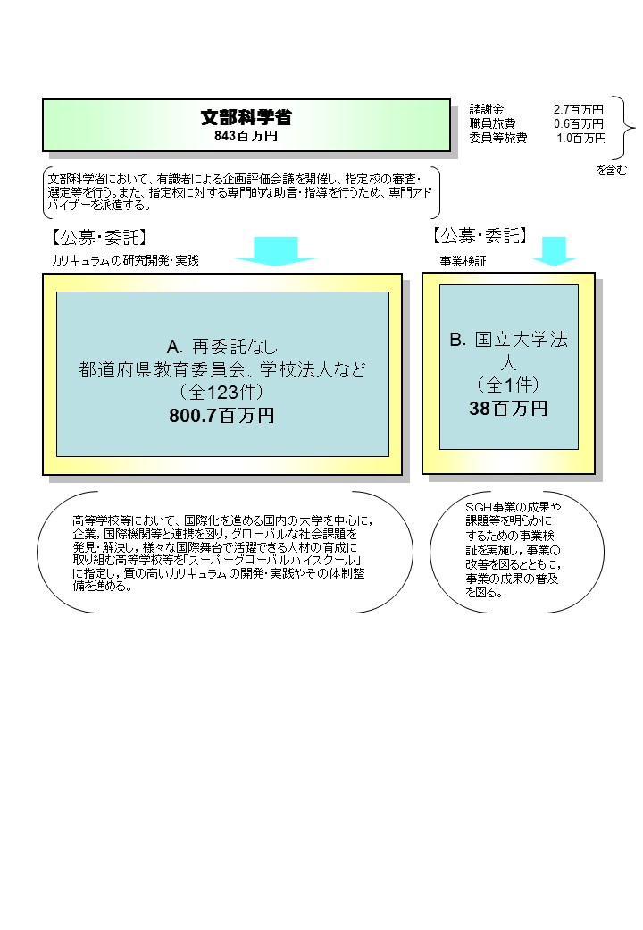

 |  | A.国立大学法人筑波大学 |  |  |  |  |  |  |  |  |  |  |  |  | B.国立大学法人筑波大学
 |  | 費 目 |  |  | 使 途 |  |  |  |  |  |  | 金 額 (百万円） |  |  | 費 目 |  |  | 使 途 |  |  |  |  |  |  |  |  |  | 金 額 (百万円）
 |  | 会議費 |  |  | フォーラム会場費用等 |  |  |  |  |  |  | 10 |  |  | 諸謝金 |  |  | 分析等 |  |  |  |  |  |  |  |  |  | 14
 |  | 人件費 |  |  | 事務補助員、海外交流アドバイザー |  |  |  |  |  |  | 6 |  |  | 人件費 |  |  | 事務補助員等 |  |  |  |  |  |  |  |  |  | 8
 |  | 旅費 |  |  | 国内旅費等 |  |  |  |  |  |  | 6 |  |  | 雑役務 |  |  | ウェブ調査等 |  |  |  |  |  |  |  |  |  | 5
 |  | 印刷製本費 |  |  | フォーラムパンフレット等 |  |  |  |  |  |  | 3 |  |  | 旅費 |  |  | 会議出席旅費等 |  |  |  |  |  |  |  |  |  | 4
...

